项目投资
项目建设及投资估算表 单位：万元 |  |  | X5000斜滑轨项目研发费用预算表 |  |  |  | 类别 | 阶段 | 内容 | 人员费用 |  |  |  | 其他费用 |  |  | 合 计 （未税/元） | 备注
项目 | 金额 | 备注 | 类型 | 项目 | 预算费用（万元） | 备注 |  |  |  | 费率 | 人数 | 天数/人 | 小计 | 单价 | 数量 | 小计
一、土地 |  |  | 生产线设备 | 新购置 |  |  |  |  |  | （元/天）
二、建设工程投资 |  |  |  | 改造 |  |  | 人工成本 | 项目开发 | 项目经理 | 1200 | 1 | 30 | 36,000 |  |  | - | 178,500
三、设备投资 |  |  | 模、夹、检、工装等 | 注塑模具 |  |  |  | 产品开发 | 产品工程师 | 1200 | 1 | 30 | 36,000
四、其他 |  |  |  | 冲压模具 | 38.00 |  |  | 造型阶段 | 表皮设计师 | 1500 | 1 | 7 | 10,500
小计 | - |  |  | 发泡模具 |  |  |  | 模具开发至投产阶段 | 发泡模具设计工程师 | 800 | 1 | 0 | 0
五、模夹检具、工装 |  |  |  | 压铸模具 |  |  |  |  | 冲压模具设计工程师 | 800 | 1 | 0 | 0
六、开发投入 |  |  |  | 夹具 | 5.00 |  |  | 样件制作阶段至投产 | 前期质量工程师 | 800 | 1 | 30 | 24,000
合计 | - |  |  | 检具 |  |  |  |  | 工艺工程师 | 800 | 1 | 30 | 24,000
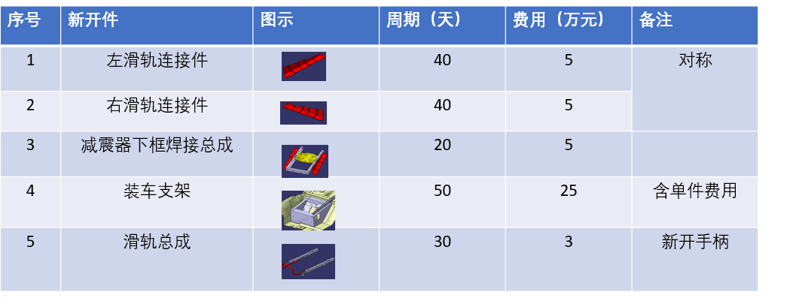
 |  |  |  | 工装 |  |  |  |  | 试验工程师 | 800 | 1 | 25 | 20,000
 |  |  |  | 其它 |  |  |  |  | 检具工程师 | 800 | 1 | 5 | 4,000
 |  |  | 研发费用 | 人力成本 |  |  |  |  | 采购工程师 | 800 | 1 | 30 | 24,000
 |  |  |  | 差旅费 | 3.00 | 河北工厂/西安工厂/北京研发/
 |  |  |  | 邮寄费
 |  |  |  | 运费 | 3.00 | 河北工厂/西安工厂/北京研发/实验室/主机厂
 |  |  |  | 设计费 | 2.00
 |  |  |  | 样品费 | 7.00 | 内部验证样件+客户评审样件+小批量试装样件（每台主副3000，前期验证2台、强检实验3台，客户交流样件5台，DVP实验5台份，小批试装10台份，，预算7万（涂色部分需客户支付订单费用）
 |  |  |  | 试验费 | 4.00 | 强检实验及DVP验证
 |  |  |  | 维修费
 |  |  |  | 其他
 |  |  | 合计 |  | 62.00
 |  |  | 注：生产线改造、机器人及生产设备等投入费用预算由工厂参与策划预算。

